600g1
견 적 서

주식회사 더그린 |  | 귀하
전화 :
팩스 :
담당 :

아래와 같이 견적합니다.

견 적 합 계 : | ₩2,200,000
견 적 일 자 : | 2014-04-16 14:52:06
결 재 조 건 :

품 명 | 규 격 | 수 량 | 단 가 | 금 액 | 세 액 | 합 계 액
 |  |  |  | - | - | -
데스크탑 | HP 600 G1 77PA | 1 | 950,000 | 950,000 | 95,000 | 1,045,000
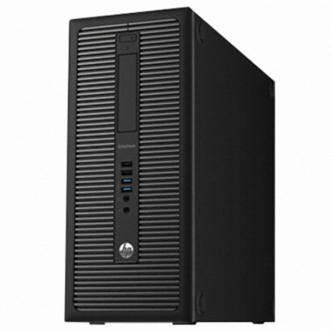
 | 인텔 i5-4570 듀얼코어 |  |  | - | - | -
 | 8GB DDR3 PC3-16000 (max 32GB) |  |  |  |  | -
 | 500GB 7200rpm HDD |  |  | - | - | -
 | intel HD4400 Graphics |  |  |  | - | -
 | usb 2.0 x 6ea / usb 3.0 x 4ea |  |  |  | - | -
 | rs232c serial x 1ea |  |  | - | - | -
 | D-sub x 1ea / display port x 2ea |  |  | - | - | -
 | slim DVD Multi |  |  | - |  | -
 | Windows 7 64bit |  |  | - | - | -
 |  |  |  | - | - | -
데스크탑 | HP 500-212 | 1 | 850,000 | 850,000 | 85,000 | 935,000
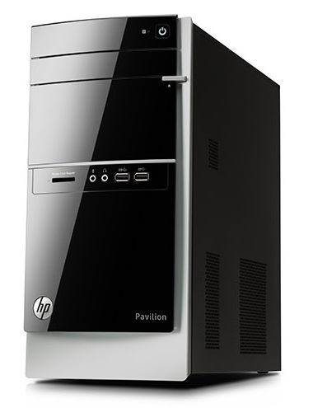
 |  |  |  | - | -
 | 인텔 i3-4130 듀얼코어
 | 8GB DDR3 PC3-16000 (max 16GB) |  |  | - | -
 | 128GB SSD / 500GB HDD |  |  | - | -
 | intel HD4400 Graphics |  |  | - | -
 | usb 2.0 x 6ea / usb 3.0 x 4ea |  |  | - | -
 | D-sub x 1ea / DVI x 1ea |  |  | - | -
 | DVD Multi |  |  | -
 |  |  |  | - | -
모니터 | hp 23fi | 1 | 200,000 | 200,000 | 20,000 | 220,000
 |  |  |  | - | -
외장하드 | 외장하드 500GB | 1 | - | - | - | -
 |  |  |  | - | -
 |  |  |  | - | -
 |  |  |  | - | -
 |  |  |  | - | -

* 결제계좌 : 신한 110-138-600484 씨-넷 |  |  | 합 계 | 2,000,000 | 200,000 | 2,200,000
* 견적담당 : | 조규장(010-2910-7760)
* REMARK

